상품제안서
L홀더화일(반투명/투명 컬러인쇄) | 상품코드: S44844

 |  |  |  |  |  |  | 02-713-8555 | www.synergygift.co.kr
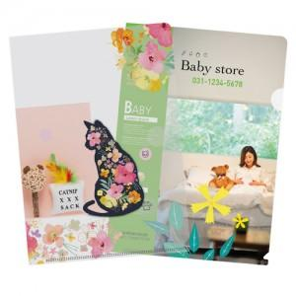 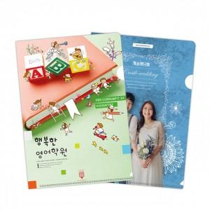

【상세/제작정보】 | <p style="text-align: center; " align="center"><span style="font-size: 14pt;">※ 주문단위는 1천개이며, 5백개는 주문시 500개 단가는 따로 적용됩니다.</span></p><p style="text-align: center; " align="center"><span style="font-size: 14pt;">&nbsp; &nbsp; 예) 1,500개 주문시_ 1천개 370원 / 500개 570원&nbsp;</span></p><p style="text-align: center; " align="center">&nbsp;</p><p style="text-align: center; " align="center"><span style="font-size: 14pt;">※ OPP포장 / 별도문의</span></p><p style="text-align: center; " align="center">​</p>

【인쇄/포장옵션】 | 풀칼라 / 포장불가능

【공급단가】 | 수량 | 500~ | 1,000~ | 3,000~ | 5,000~ | 10,000~
*VAT별도 | 반투명 | 570원 | 370원 | 310원 | 280원 | 250원
 | 투명 | 570원 | 370원 | 310원 | 280원 | 250원
 | 부분백색 | 570원 | 370원 | 310원 | 280원 | 250원

【상품 URL】 | https://synergygift.co.kr:443/src/goods_detail.php?gdno=44844

